A1_Busca_Linear
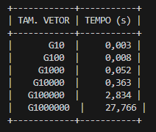
Busca Linear
Tamanho | Tempo (s)
10 | 0.003
100 | 0.008
1000 | 0.052
10000 | 0.363
100000 | 2.834
1000000 | 27.766

Busca Linear - Tempo(s) x Tamanho do Vetor

A2_Busca_Binária
Desempenho da Busca Binária
1 | 1
2
4
8
16
32
64
128
256
512
1024
2048
4096
8192
16384
32768
65536
131072
262144
524288
1048576
Busca Binária
Tamanho do vetor | Qtd. perguntas
1 | 1
2
4
8
16
32
64
128
256
512
1024
2048
4096
8192
16384
32768
65536
131072
262144
524288
1048576

